3.1
CASPER Business,CD.DM4770853A
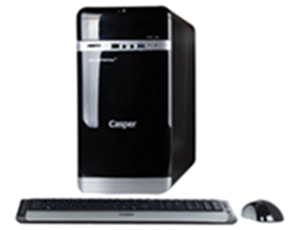
İşlemci | Intel®Core™ i7 4790, 3.6GHZ 8MB işlemci
Chipset | Intel
Bellek | 8 GB DDR3
Harddisk | 500GB SATA
Optik Sürücü | DVD DUAL(DVD±R/RW)
Ekran Kartı | 1 GB DDR3 Harici Ekran Kartı (2 GB destekler)
Ses | Tümleşik
Ethernet | Tümleşik G.bit (10/100/1000)
Kasa | Casper M.Tower Kasa
Klavye | Casper USB Q TR
Mouse | Casper USB Optik
Güç Kaynağı | 250W
Diğer teknik özellikler | Kart Okuyucu
İşletim Sistemi | Windows 8 Professional İşletim Sistemi
Peşin Fiyatı | 1.081.-USD + KDV

